Vald lösning GH
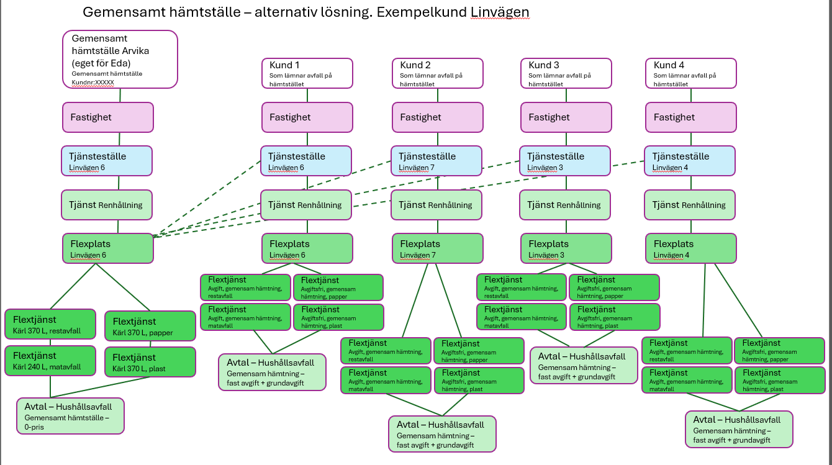

Produktskiss
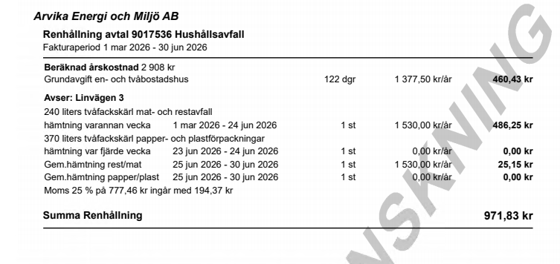
RENHÅLLNING | Prislista | Produktnamn | Utskriftsnamn | Produktgrupp | Produktmatch. | Produktdel | Utskriftsnamn | Typ | Värdegrupp | Enhet | Prisdel | Utskriftsnamn | Prisdelstyp | Prisdel subtyp | Värde (för subtypen) | Debiteringsformel | Debiteringssätt | Kontering | Pris exkl moms | Använd nollpris | Kontering ? | TST | PRD | Kommentar
 | RH Hushållsavfall villa/fritid | Gemensam hämtning restavfall | Gem.hämtning rest/mat | Renhållning, hushållsavfall |  | Fast avgift (kr/år) |  | Fast avgift | Tid | år | Fast avgift (år) gem.häm |  | Miljö |  |  | Fast avg (år)*antal kärl | Beräknad som slutfaktura |  | 1224.00
 | RH Hushållsavfall villa/fritid | Gemensam hämtning restavfall (sommar) | Gem.hämtning rest/mat (sommar) | Renhållning, hushållsavfall |  | Fast avgift (kr/år) |  | Fast avgift | Tid | år | Fast avgift (år) gem.häm (sommar) |  | Miljö |  |  | Fast avg (sommar)*antal kärl | Beräknad som slutfaktura |  | 605.00
 | RH Hushållsavfall villa/fritid | Gemensam hämtning restavfall (vinter) | Gem.hämtning rest/mat (vinter) | Renhållning, hushållsavfall |  | Fast avgift (kr/år) |  | Fast avgift | Tid | år | Fast avgift (år) gem.häm (vinter) |  | Miljö |  |  | Fast avg (vinter)*antal kärl | Beräknad som slutfaktura |  | 605.00

 | RH Hushållsavfall villa/fritid | Gemensam hämtning matavfall |  | Renhållning, hushållsavfall |  | Fast avgift (kr/år) |  | Fast avgift | Tid | år | Fast avgift (år) gem.häm |  | Miljö |  |  | Fast avg (år)*antal kärl | Beräknad som slutfaktura |  | 0.00
 | RH Hushållsavfall villa/fritid | Gemensam hämtning matavfall (sommar) |  | Renhållning, hushållsavfall |  | Fast avgift (kr/år) |  | Fast avgift | Tid | år | Fast avgift (år) gem.häm (sommar) |  | Miljö |  |  | Fast avg (sommar)*antal kärl | Beräknad som slutfaktura |  | 0.00
 | RH Hushållsavfall villa/fritid | Gemensam hämtning matavfall (vinter) |  | Renhållning, hushållsavfall |  | Fast avgift (kr/år) |  | Fast avgift | Tid | år | Fast avgift (år) gem.häm (vinter) |  | Miljö |  |  | Fast avg (vinter)*antal kärl | Beräknad som slutfaktura |  | 0.00

använd nollpris | RH Hushållsavfall villa/fritid | Gemensam hämtning papper | Gem.hämtning papp/plast | Renhållning, hushållsavfall |  | Fast avgift (kr/år) |  | Fast avgift | Tid | år | Fast avgift (år) gem.häm |  | Miljö |  |  | Fast avg (år)*antal kärl | Beräknad som slutfaktura |  | 0.00 | x
 | RH Hushållsavfall villa/fritid | Gemensam hämtning papper (sommar) | Gem.hämtning papp/plast (sommar) | Renhållning, hushållsavfall |  | Fast avgift (kr/år) |  | Fast avgift | Tid | år | Fast avgift (år) gem.häm (sommar) |  | Miljö |  |  | Fast avg (sommar)*antal kärl | Beräknad som slutfaktura |  | 0.00 | x
 | RH Hushållsavfall villa/fritid | Gemensam hämtning papper (vinter) | Gem.hämtning papp/plast (vinter) | Renhållning, hushållsavfall |  | Fast avgift (kr/år) |  | Fast avgift | Tid | år | Fast avgift (år) gem.häm (vinter) |  | Miljö |  |  | Fast avg (vinter)*antal kärl | Beräknad som slutfaktura |  | 0.00 | x

 | RH Hushållsavfall villa/fritid | Gemensam hämtning plast |  | Renhållning, hushållsavfall |  | Fast avgift (kr/år) |  | Fast avgift | Tid | år | Fast avgift (år) gem.häm |  | Miljö |  |  | Fast avg (år)*antal kärl | Beräknad som slutfaktura |  | 0.00
 | RH Hushållsavfall villa/fritid | Gemensam hämtning plast (sommar) |  | Renhållning, hushållsavfall |  | Fast avgift (kr/år) |  | Fast avgift | Tid | år | Fast avgift (år) gem.häm (sommar) |  | Miljö |  |  | Fast avg (sommar)*antal kärl | Beräknad som slutfaktura |  | 0.00
 | RH Hushållsavfall villa/fritid | Gemensam hämtning plast (vinter) |  | Renhållning, hushållsavfall |  | Fast avgift (kr/år) |  | Fast avgift | Tid | år | Fast avgift (år) gem.häm (vinter) |  | Miljö |  |  | Fast avg (vinter)*antal kärl | Beräknad som slutfaktura |  | 0.00

 | RH Hushållsavfall villa/fritid | Gemensamt hämtställe VÄRD (nollpris) |  | Renhållning, hushållsavfall |  | Fast avgift (kr/år) |  | Fast avgift | Tid | år | Fast avgift (st, ej periodisk) |  | Miljö |  |  | Fast avg (st, ej löpande) | Ej periodisk debitering

EDA | Prislista | Produktnamn | Utskriftsnamn | Produktgrupp | Produktmatch. | Produktdel | Utskriftsnamn | Typ | Värdegrupp | Enhet | Prisdel | Utskriftsnamn | Prisdelstyp | Prisdel subtyp | Värde (för subtypen) | Debiteringsformel | Debiteringssätt | Kontering | Pris exkl moms | Använd nollpris | Kontering ? | TST | PRD | Kommentar
 | Eda RH Hushållsavfall villa/fritid | Eda Gemensam hämtning restavfall | Gem.hämtning rest/mat | Eda Renhållning, hushållsavfall |  | Eda Fast avgift (kr/år) |  | Fast avgift | Tid | år | Eda Fast avgift (år) gem.häm |  | Miljö |  |  | Fast avg (år)*antal kärl | Beräknad som slutfaktura |  | 1304.00
 | Eda RH Hushållsavfall villa/fritid | Eda Gemensam hämtning restavfall (sommar) | Gem.hämtning rest/mat (sommar) | Eda Renhållning, hushållsavfall |  | Eda Fast avgift (kr/år) |  | Fast avgift | Tid | år | Eda Fast avgift (år) gem.häm (sommar) |  | Miljö |  |  | Fast avg (sommar)*antal kärl | Beräknad som slutfaktura |  | 648.00
 | Eda RH Hushållsavfall villa/fritid | Eda Gemensam hämtning restavfall (vinter) | Gem.hämtning rest/mat (vinter) | Eda Renhållning, hushållsavfall |  | Eda Fast avgift (kr/år) |  | Fast avgift | Tid | år | Eda Fast avgift (år) gem.häm (vinter) |  | Miljö |  |  | Fast avg (vinter)*antal kärl | Beräknad som slutfaktura |  | 648.00

 | Eda RH Hushållsavfall villa/fritid | Eda Gemensam hämtning matavfall |  | Eda Renhållning, hushållsavfall |  | Eda Fast avgift (kr/år) |  | Fast avgift | Tid | år | Eda Fast avgift (år) gem.häm |  | Miljö |  |  | Fast avg (år)*antal kärl | Beräknad som slutfaktura |  | 0.00
 | Eda RH Hushållsavfall villa/fritid | Eda Gemensam hämtning matavfall (sommar) |  | Eda Renhållning, hushållsavfall |  | Eda Fast avgift (kr/år) |  | Fast avgift | Tid | år | Eda Fast avgift (år) gem.häm (sommar) |  | Miljö |  |  | Fast avg (sommar)*antal kärl | Beräknad som slutfaktura |  | 0.00
 | Eda RH Hushållsavfall villa/fritid | Eda Gemensam hämtning matavfall (vinter) |  | Eda Renhållning, hushållsavfall |  | Eda Fast avgift (kr/år) |  | Fast avgift | Tid | år | Eda Fast avgift (år) gem.häm (vinter) |  | Miljö |  |  | Fast avg (vinter)*antal kärl | Beräknad som slutfaktura |  | 0.00

använd nollpris | Eda RH Hushållsavfall villa/fritid | Eda Gemensam hämtning papper | Gem.hämtning papp/plast | Eda Renhållning, hushållsavfall |  | Eda Fast avgift (kr/år) |  | Fast avgift | Tid | år | Eda Fast avgift (år) gem.häm |  | Miljö |  |  | Fast avg (år)*antal kärl | Beräknad som slutfaktura |  | 0.00 | x
 | Eda RH Hushållsavfall villa/fritid | Eda Gemensam hämtning papper (sommar) | Gem.hämtning papp/plast (sommar) | Eda Renhållning, hushållsavfall |  | Eda Fast avgift (kr/år) |  | Fast avgift | Tid | år | Eda Fast avgift (år) gem.häm (sommar) |  | Miljö |  |  | Fast avg (sommar)*antal kärl | Beräknad som slutfaktura |  | 0.00 | x
 | Eda RH Hushållsavfall villa/fritid | Eda Gemensam hämtning papper (vinter) | Gem.hämtning papp/plast (vinter) | Eda Renhållning, hushållsavfall |  | Eda Fast avgift (kr/år) |  | Fast avgift | Tid | år | Eda Fast avgift (år) gem.häm (vinter) |  | Miljö |  |  | Fast avg (vinter)*antal kärl | Beräknad som slutfaktura |  | 0.00 | x

 | Eda RH Hushållsavfall villa/fritid | Eda Gemensam hämtning plast |  | Eda Renhållning, hushållsavfall |  | Eda Fast avgift (kr/år) |  | Fast avgift | Tid | år | Eda Fast avgift (år) gem.häm |  | Miljö |  |  | Fast avg (år)*antal kärl | Beräknad som slutfaktura |  | 0.00
 | Eda RH Hushållsavfall villa/fritid | Eda Gemensam hämtning plast (sommar) |  | Eda Renhållning, hushållsavfall |  | Eda Fast avgift (kr/år) |  | Fast avgift | Tid | år | Eda Fast avgift (år) gem.häm (sommar) |  | Miljö |  |  | Fast avg (sommar)*antal kärl | Beräknad som slutfaktura |  | 0.00
 | Eda RH Hushållsavfall villa/fritid | Eda Gemensam hämtning plast (vinter) |  | Eda Renhållning, hushållsavfall |  | Eda Fast avgift (kr/år) |  | Fast avgift | Tid | år | Eda Fast avgift (år) gem.häm (vinter) |  | Miljö |  |  | Fast avg (vinter)*antal kärl | Beräknad som slutfaktura |  | 0.00

 | Eda RH Hushållsavfall villa/fritid | Eda Gemensamt hämtställe VÄRD (nollpris) |  | Eda Renhållning, hushållsavfall |  | Eda Fast avgift (kr/år) |  | Fast avgift | Tid | år | Eda Fast avgift (st, ej periodisk) |  | Eda Miljö |  |  | Fast avg (st, ej löpande) | Ej periodisk debitering

